2024년 5월 2일 14시 26분 30초
앨범 이미지 | 곡 이름 | 가수 이름 | 앨범 이름
 | SPOT! (feat. JENNIE) | 지코 (ZICO) | SPOT!
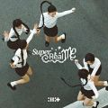 | Magnetic | 아일릿(ILLIT) | SUPER REAL ME
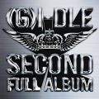 | 나는 아픈 건 딱 질색이니까 | (여자)아이들 | 2
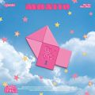 | 고민중독 | QWER | 1st Mini Album 'MANITO'
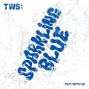 | 첫 만남은 계획대로 되지 않아 | TWS (투어스) | TWS 1st Mini Album ‘Sparkling Blue’
 | 미안해 미워해 사랑해 | Crush | 눈물의 여왕 OST Part.4
 | 천상연 | 이창섭 | 천상연 (웹툰 '선녀외전' X 이창섭 (LEE CHANGSUB))
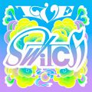 | 해야 (HEYA) | IVE (아이브) | IVE SWITCH
 | 밤양갱 | 비비 (BIBI) | 밤양갱
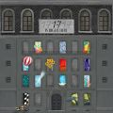 | MAESTRO | 세븐틴 (SEVENTEEN) | SEVENTEEN BEST ALBUM ‘17 IS RIGHT HERE'
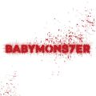 | SHEESH | BABYMONSTER | BABYMONS7ER
 | Love wins all | 아이유 | The Winning
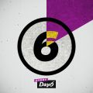 | 예뻤어 | DAY6 (데이식스) | Every DAY6 February
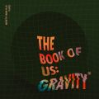 | 한 페이지가 될 수 있게 | DAY6 (데이식스) | The Book of Us : Gravity
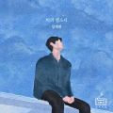 | 비의 랩소디 | 임재현 | 비의 랩소디
 | EASY | LE SSERAFIM (르세라핌) | EASY
 | To. X | 태연 (TAEYEON) | To. X - The 5th Mini Album
 | Smart | LE SSERAFIM (르세라핌) | EASY
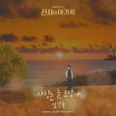 | 사랑은 늘 도망가 | 임영웅 | 신사와 아가씨 OST Part.2
 | Hype Boy | NewJeans | NewJeans 1st EP 'New Jeans'
 | 그대만 있다면 (여름날 우리 X 너드커넥션 (Nerd Connection)) | 너드커넥션 (Nerd Connection) | 그대만 있다면 (여름날 우리 X 너드커넥션 (Nerd Connection))
 | 모래 알갱이 | 임영웅 | 모래 알갱이
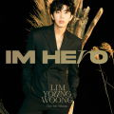 | 우리들의 블루스 | 임영웅 | IM HERO
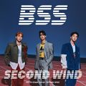 | 파이팅 해야지 (Feat. 이영지) | 부석순 (SEVENTEEN) | 부석순 1st Single Album 'SECOND WIND'
 | 청춘찬가 | 세븐틴 (SEVENTEEN) | SEVENTEEN BEST ALBUM ‘17 IS RIGHT HERE'
 | 에피소드 | 이무진 | 에피소드
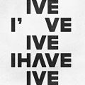 | I AM | IVE (아이브) | I've IVE
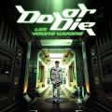 | Do or Die | 임영웅 | Do or Die
 | 헤어지자 말해요 | 박재정 | 1집 Alone
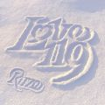 | Love 119 | RIIZE | Love 119
 | ETA | NewJeans | NewJeans 2nd EP 'Get Up'
 | Ditto | NewJeans | NewJeans 'OMG'
 | 다시 만날 수 있을까 | 임영웅 | IM HERO
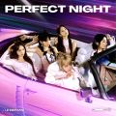 | Perfect Night | LE SSERAFIM (르세라핌) | Perfect Night
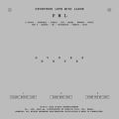 | 손오공 | 세븐틴 (SEVENTEEN) | SEVENTEEN 10th Mini Album ‘FML'
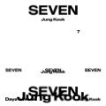 | Seven (feat. Latto) - Clean Ver. | 정국 | Seven (feat. Latto) - Clean Ver.
 | Super Shy | NewJeans | NewJeans 2nd EP 'Get Up'
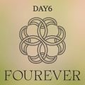 | Welcome to the Show | DAY6 (데이식스) | Fourever
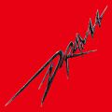 | Drama | aespa | Drama - The 4th Mini Album
 | 무지개 | 임영웅 | IM HERO
 | 이제 나만 믿어요 | 임영웅 | 내일은 미스터트롯 우승자 특전곡
 | 홀씨 | 아이유 | The Winning
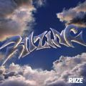 | Impossible | RIIZE | RIIZING
 | 인사 | 범진 | 인사
 | London Boy | 임영웅 | Polaroid
 | 사랑인가 봐 | 멜로망스 | 사랑인가 봐 (사내맞선 OST 스페셜 트랙)
 | 아버지 | 임영웅 | IM HERO
 | WAY 4 LUV | PLAVE | ASTERUM : 134-1
 | Polaroid | 임영웅 | Polaroid
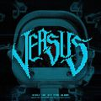 | MANIAC | VIVIZ (비비지) | The 4th Mini Album 'VERSUS'
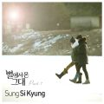 | 너의 모든 순간 | 성시경 | 별에서 온 그대 OST Part.7
 | 인생찬가 | 임영웅 | IM HERO
 | A bientot | 임영웅 | IM HERO
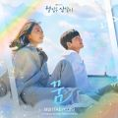 | 꿈 | 태연 (TAEYEON) | 웰컴투 삼달리 OST Part.3
 | Love Lee | AKMU (악뮤) | Love Lee
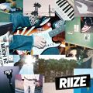 | Get A Guitar | RIIZE | Get A Guitar
 | OMG | NewJeans | NewJeans 'OMG'
 | 연애편지 | 임영웅 | IM HERO
 | Siren | RIIZE | RIIZING
 | 사막에서 꽃을 피우듯 | 우디 (Woody) | 사막에서 꽃을 피우듯
 | LALALI | 세븐틴 (SEVENTEEN) | SEVENTEEN BEST ALBUM ‘17 IS RIGHT HERE'
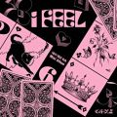 | 퀸카 (Queencard) | (여자)아이들 | I feel
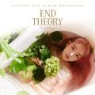 | 사건의 지평선 | 윤하 (YOUNHA) | YOUNHA 6th Album Repackage 'END THEORY : Final Edition'
 | Super Lady | (여자)아이들 | 2
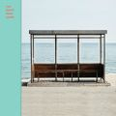 | 봄날 | 방탄소년단 | YOU NEVER WALK ALONE
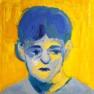 | 주저하는 연인들을 위해 | 잔나비 | 전설
 | 혹시 세상에 혼자 남겨진 것 같다면 | 우디 (Woody) | When You Alone
 | Attention | NewJeans | NewJeans 1st EP 'New Jeans'
 | Midas Touch | KISS OF LIFE | Midas Touch
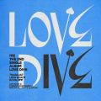 | LOVE DIVE | IVE (아이브) | LOVE DIVE
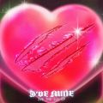 | Baddie | IVE (아이브) | I'VE MINE
 | Spell | 세븐틴 (SEVENTEEN) | SEVENTEEN BEST ALBUM ‘17 IS RIGHT HERE'
 | 어떻게 이별까지 사랑하겠어, 널 사랑하는 거지 | AKMU (악뮤) | 항해
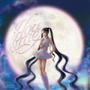 | You & Me | 제니 (JENNIE) | JENNIE Special Single [You & Me]
 | 잘 지내자, 우리 (여름날 우리 X 로이킴) | 로이킴 | 잘 지내자, 우리 (여름날 우리 X 로이킴)
 | 음악의 신 | 세븐틴 (SEVENTEEN) | SEVENTEEN 11th Mini Album ‘SEVENTEENTH HEAVEN'
 | Spicy | aespa | MY WORLD - The 3rd Mini Album
 | Dynamite | 방탄소년단 | Dynamite (DayTime Version)
 | 그대가 내 안에 박혔다(그내박) | 순순희(기태) | 그대가 내 안에 박혔다(그내박)
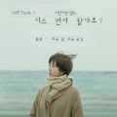 | 모든 날, 모든 순간 (Every day, Every Moment) | 폴킴 | '키스 먼저 할까요?' OST Part.3
 | 우리 영화 | PLAVE | ASTERUM : 134-1
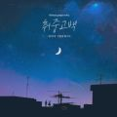 | 취중고백 | 김민석 | 취중고백
 | 좋아해요 | 폴킴 | 눈물의 여왕 OST Part.6
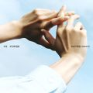 | 반딧불 (Little Light) | 도영 (DOYOUNG) | 청춘의 포말 (YOUTH) - The 1st Album
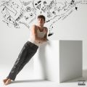 | I Don't Think That I Like Her | Charlie Puth | CHARLIE
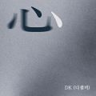 | 심(心) | DK(디셈버) | 심(心)
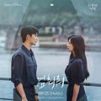 | 멈춰줘 | 헤이즈 (Heize) | 눈물의 여왕 OST Part.3
 | 사랑하지 않아서 그랬어 | 임한별 | 사랑하지 않아서 그랬어
 | Watch Me Woo! | PLAVE | ASTERUM : 134-1
 | From | PLAVE | ASTERUM : 134-1
 | By Your Side | Crush | By Your Side
 | 다정히 내 이름을 부르면 | 경서예지, 전건호 | 다정히 내 이름을 부르면 (경서예지 x 전건호)
 | Wife | (여자)아이들 | 2
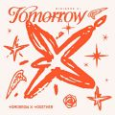 | Deja Vu | 투모로우바이투게더 | minisode 3: TOMORROW
 | Kitsch | IVE (아이브) | I've IVE
 | Shopper | 아이유 | The Winning
 | 후라이의 꿈 | AKMU (악뮤) | Love Lee
 | 버추얼 아이돌 | PLAVE | ASTERUM : 134-1
 | Lucky Girl Syndrome | 아일릿(ILLIT) | SUPER REAL ME
 | 사랑할 수밖에 | 볼빨간사춘기 | Merry Go Round

